Calculadora
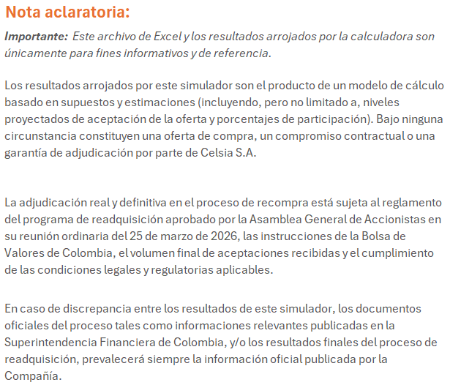
Simulación - CALCULADORA DE READQUISICIÓN DE ACCIONES
Simulador para Accionista

PARÁMETROS DEL PROCESO
Monto Total de Recompra | $150,000,000,000
Precio por Acción | $9,002
Total Acciones a Recomprar | 16,662,963 | acciones
Total Acciones en Circulación (al 25/03/2026) | 1,030,810,112 | acciones
% de Accionistas que Concurrirán (Supuesto estimado para el cómputo) | 85%
Número de Accionistas (dato a diciembre 2025) | 31,415 | accionistas
INPUTS DEL ACCIONISTA
⬇ Ingrese sus datos en las celdas azules ⬇
Número de Acciones que Posee | 2,000 | acciones
Número de Acciones que Desea Ofertar | 2,000 | acciones

CÁLCULOS DE ADJUDICACIÓN
Acciones Ofertadas Totales (estimado) | 14,163,519
Factor de Prorrateo | 0.000%

Paso 1: Adjudicación a Prorrata
Acciones Adjudicadas (prorrata) | 32
Acciones Insatisfechas (de este accionista) | 1,968

Paso 2: Rondas de 1 a 1
Acciones Remanentes del Proceso | 2,499,444
Accionistas con Oferta Insatisfecha | 26,703
Rondas Completas de 1 a 1 | 93
Acciones Adicionales (rondas 1 a 1) | 93

RESULTADOS PARA EL ACCIONISTA
Total Acciones Adjudicadas | 125 | acciones
De las cuales: por prorrata | 32
De las cuales: por rondas 1 a 1 | 93

% de Oferta Satisfecha | 6.3%
Monto Total a Recibir | $1,125,250

Acciones que Conserva | 1,875
Acciones Ofertadas No Adjudicadas | 1,875

VALIDACIÓN
Oferta ≤ Acciones Poseídas | ✅ OK
Oferta > 0 | ✅ OK

